상품제안서
마이브렐라 엣지 10K 3단 자동 거꾸로 우산 | 상품코드: F18078

 |  |  |  |  |  |  | 02-412-0044 | www.easy1.co.kr
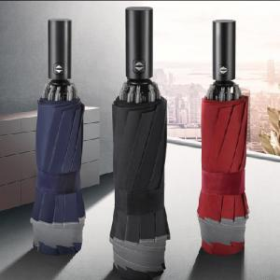

【상세/제작정보】 | 210T폰지, 알루미늄합금, ABS(핸들) 창의적인 설계 창의적인 디자인

【인쇄/포장옵션】 | 실크 / 포장지포장

【공급단가】 | 수량 | 50~ | 100~ | 300~ | 500~ | 1,000~
*VAT별도 | 인쇄 | 10,500원 | 10,030원 | 9,750원 | 9,300원 | 9,000원

【상품 URL】 | https://dev.easy1.co.kr:443/src/goods_detail.php?gdno=18078

